Patron de carga lateral
Patrón lateral de carga push-over (Suquillo, 2017)
Fuerza [ton] |  | Piso
20.672468616 | -0.85653929518 | -1
16.534454114 | 1.0785683636 | 1
27.825149358 | 2.0926404735 | 2
35.509247544 | 3.1086490114 | 3
41.226661092 | 4.0988678498 | 4
43.336927461 | 5.1178690491 | 5
41.022565987 | 6.0587089747 | 6
34.444762292 | 7.055529272 | 7
28.194280936 | 8.0790194633 | 8
23.091903311 | 9.0750475855 | 9
22.08683119 | 10.122567087 | 10
26.000946209 | 11.11375414 | 11
36.308024073 | 12.128354366 | 12
52.191134241 | 13.0325782 | 13
72.826194589 | 14.041633201 | 14
98.215405605 | 15.048135638 | 15
126.88389134 | 16.026031753 | 16

Patrón lateral de carga push-over
 |  |  | Santos, 2018
Suquillo, 2017 |  |  |  | Ec 5.6 | Ec 5.4 | Ec 5.8
0.16292429557 | -6.25 |  | 0 | 0.0697 | 0.0758 | 0.0478
0.13031168842 | 6.25 |  | 6.25 | 0.18832451172 | 0.14186228638 | 0.21709722595
0.21929615386 | 12.5 |  | 12.5 | 0.2601921875 | 0.19142939453 | 0.31395795898
0.27985623052 | 18.75 |  | 18.75 | 0.29262138672 | 0.22679636841 | 0.35162237244
0.32491643074 | 25 |  | 25 | 0.2932 | 0.2505578125 | 0.34304609375
0.34154790654 | 31.25 |  | 31.25 | 0.26978544922 | 0.26560789185 | 0.30090020447
0.32330791209 | 37.5 |  | 37.5 | 0.2305046875 | 0.27514033203 | 0.23757124023
0.27146678691 | 43.75 |  | 43.75 | 0.18375419922 | 0.28264841919 | 0.1651611908
0.22220536144 | 50 |  | 50 | 0.1382 | 0.291925 | 0.0954875
0.18199239531 | 56.25 |  | 56.25 | 0.10277763672 | 0.30706248169 | 0.040083065796
0.17407119971 | 62.5 |  | 62.5 | 0.0866921875 | 0.33245283203 | 0.010196240234
0.20491920554 | 68.75 |  | 68.75 | 0.099418261719 | 0.37278757935 | 0.016790829468
0.28615156495 | 75 |  | 75 | 0.1507 | 0.4330578125 | 0.07054609375
0.41132986772 | 81.25 |  | 81.25 | 0.25055107422 | 0.51855418091 | 0.18185674744
0.57395934046 | 87.5 |  | 87.5 | 0.4092546875 | 0.63486689453 | 0.36083295898
0.7740573257 | 93.75 |  | 93.75 | 0.63736357422 | 0.78788572388 | 0.61730035095
1 | 100 |  | 100 | 0.9457 | 0.9838 | 0.9608

 |  |  |  | 7.36*(10**-9)*(y/46400*100)**4+4.72*(10**-6)*(y/46400*100)**3-6.89*(10**-4)*(y/46400*100)**2+0.0231*(y/46400*100)+0.0697

Patrón lateral de carga push-over (Modelo STKO)
2500 | 0.17490413448
5450 | 0.25375875454
8150 | 0.28915345455
10700 | 0.29596066622
13250 | 0.28230501857
15800 | 0.25364386415
18350 | 0.21559568607
20900 | 0.17394009797
23450 | 0.13461784402
26000 | 0.10373079893
28550 | 0.087541967955
31100 | 0.092475486875
33650 | 0.12511662202
36200 | 0.19221177024
38750 | 0.30066845895
41300 | 0.45755534607
43850 | 0.67010222008
46400 | 0.9457

Carga gravitacional
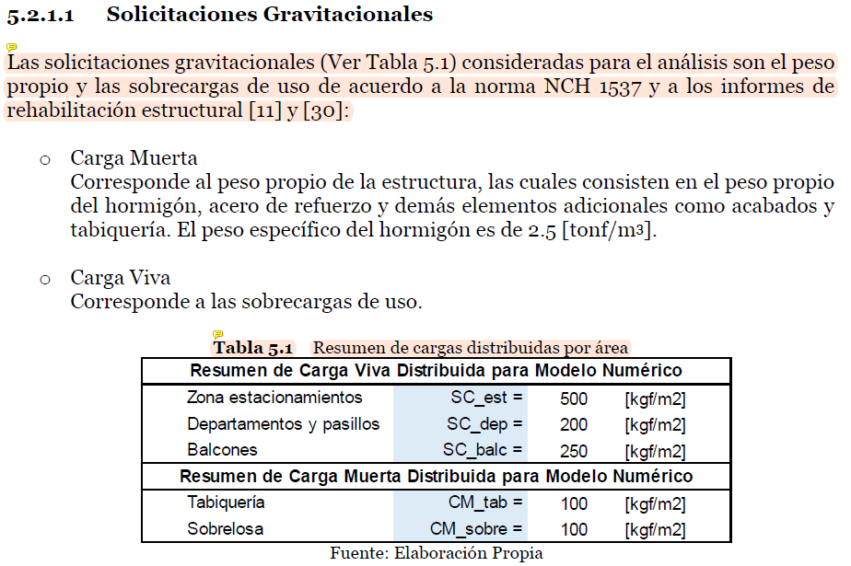

 | Modelo Betzabeth Mod_TO-4y
 | Story | Pier | Load Case/Combo | Location | P | P | P
 |  |  |  |  | N | N | kN |  |  | Nodo izq (1/4) | Nodo central (1/2) | Nodo der (1/4) | Verificación total
18 | Story18 | ME14 | CargaGravitacional | Top | -295057.81 | 295057.81 | 295 | Nodos cima | 295058 | 73764 | 147529 | 73764 | 295058
17 | Story17 | ME14 | CargaGravitacional | Top | -689231.79 | 689231.79 | 689 | Nodos interfaz 18-17 | 394174 | 98543 | 197087 | 98543 | 394174
16 | Story16 | ME14 | CargaGravitacional | Top | -1067431.88 | 1067431.88 | 1067 | Nodos interfaz 17-16 | 378200 | 94550 | 189100 | 94550 | 378200
15 | Story15 | ME14 | CargaGravitacional | Top | -1448014.7 | 1448014.7 | 1448 | Nodos interfaz 16-15 | 380583 | 95146 | 190291 | 95146 | 380583
14 | Story14 | ME14 | CargaGravitacional | Top | -1830149.3 | 1830149.3 | 1830 | Nodos interfaz 15-14 | 382135 | 95534 | 191067 | 95534 | 382135
13 | Story13 | ME14 | CargaGravitacional | Top | -2212349.5 | 2212349.5 | 2212 | Nodos interfaz 14-13 | 382200 | 95550 | 191100 | 95550 | 382200
12 | Story12 | ME14 | CargaGravitacional | Top | -2599076.75 | 2599076.75 | 2599 | Nodos interfaz 13-12 | 386727 | 96682 | 193364 | 96682 | 386727
11 | Story11 | ME14 | CargaGravitacional | Top | -2993317.42 | 2993317.42 | 2993 | Nodos interfaz 12-11 | 394241 | 98560 | 197120 | 98560 | 394241
10 | Story10 | ME14 | CargaGravitacional | Top | -3397509.25 | 3397509.25 | 3398 | Nodos interfaz 11-10 | 404192 | 101048 | 202096 | 101048 | 404192
9 | Story9 | ME14 | CargaGravitacional | Top | -3834272.96 | 3834272.96 | 3834 | Nodos interfaz 10-9 | 436764 | 109191 | 218382 | 109191 | 436764
8 | Story8 | ME14 | CargaGravitacional | Top | -4302383.19 | 4302383.19 | 4302 | Nodos interfaz 9-8 | 468110 | 117028 | 234055 | 117028 | 468110
7 | Story7 | ME14 | CargaGravitacional | Top | -4769403.56 | 4769403.56 | 4769 | Nodos interfaz 8-7 | 467020 | 116755 | 233510 | 116755 | 467020
6 | Story6 | ME14 | CargaGravitacional | Top | -5227896.03 | 5227896.03 | 5228 | Nodos interfaz 7-6 | 458492 | 114623 | 229246 | 114623 | 458492
5 | Story5 | ME14 | CargaGravitacional | Top | -5700618.57 | 5700618.57 | 5701 | Nodos interfaz 6-5 | 472723 | 118181 | 236361 | 118181 | 472723
4 | Story4 | ME14 | CargaGravitacional | Top | -6236597.07 | 6236597.07 | 6237 | Nodos interfaz 5-4 | 535979 | 133995 | 267989 | 133995 | 535979
3 | Story3 | ME14 | CargaGravitacional | Top | -7192619.97 | 7192619.97 | 7193 | Nodos interfaz 4-3 | 956023 | 239006 | 478011 | 239006 | 956023
2 | Story2 | ME14 | CargaGravitacional | Top | -7861697.92 | 7861697.92 | 7862 | Nodos interfaz 3-2 | 669078 | 167269 | 334539 | 167269 | 669078
1 | Story1 | ME14 | CargaGravitacional | Top | -7703840.45 | 7703840.45 | 7704 | Nodos interfaz 2-1 | 157857 | 39464 | 78929 | 39464 | 157857

